Sheet1
페이지 흐름
forward와 sendRedirect 이해
JDBC API활용, myBatis활용
 |  |  |  |  |  |  |  | mvc패턴
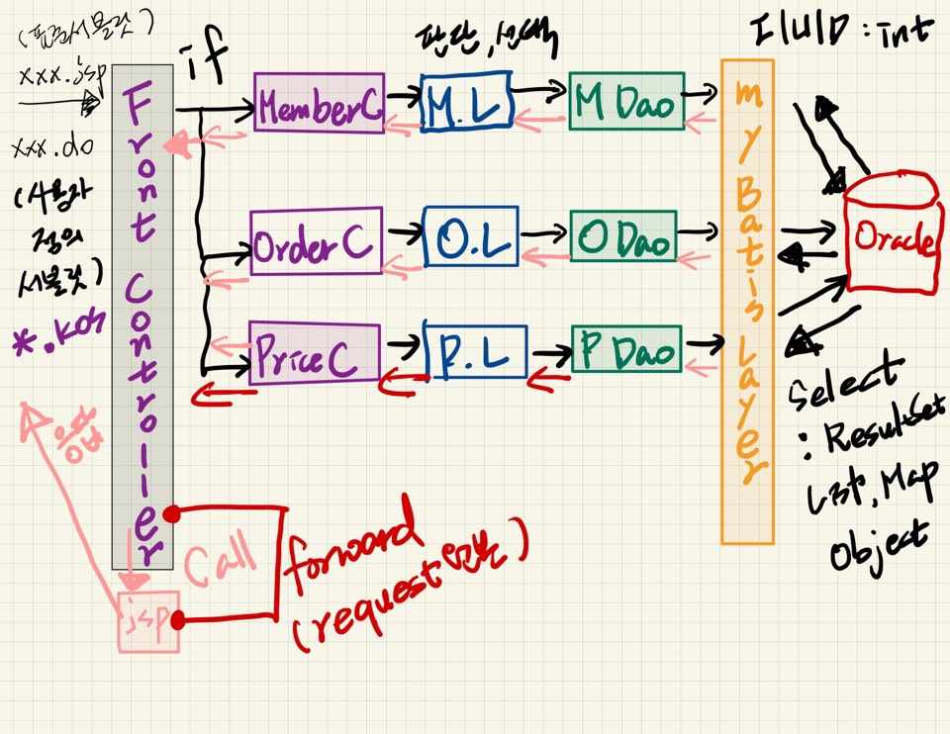
개발패턴

화면정의서 작성할 때 select문도 같이 작성해 볼것.
쿼리문을 작성하면 리턴타입과 파라미터를 결정할 수 있다.
배달사고 -> 파라미터 -> 결과가 없고 -> List는 null -> list.size() -> NullPointerException

JSP | ACTION | ACTION | JSP

뉴스등록 | jsp | 등록버튼 | 등록 화면 | 입력 | 저장버튼(form전송) | 처리(서블릿- DAO) | 처리(SELECT)
 |  |  |  |  |  |  | JSP(응답-forward)

조회 forward로 넘겨주어야 한다.
뉴스조회 | SELECT n_no, n_title, n_content, n_writer, n_date
 | FROM news
 | WHERE n_title LIKE '%'||#{keyword}||'%'
 | AND n_date > '20201120'
**forward
view.forward(request,response)하기 전에 req.setAttribute("이름",주소번지)
forward에 있는 첫번째 파라미터는 forward되는 페이지에 원본이 그대로 유지된다.

뉴스수정 | UDPATE news set
 |  |  |  |  |  |  |  |  | ㅂ
뉴스삭제

